FE-Transfer
Referências: AP-42 (USEPA, 2006) - https://www3.epa.gov/ttn/chief/ap42/ch13/final/c13s0204.pdf
Aerodynamic Particle Size Multiplier (k) For Equation 1 |  |  |  |  | Table 13.2.4-1. TYPICAL SILT AND MOISTURE CONTENTS OF MATERIALS AT VARIOUS INDUSTRIES
< 30 µm | < 15 µm | < 10 µm | < 5 µm | < 2.5 µm | Industry | Material | Silt Content (%) |  | Moisture Content (%)
0.74 | 0.48 | 0.35 | 0.2 | 0.053 |  |  | Range | Mean | Range | Mean
 |  |  |  |  | Iron and steel production | Pellet ore | 1,3 - 13 | 4.3 | 0,64 - 4,0 | 2.2
$$E=k\left(0,0016\right) \frac{{\left(\frac{U}{2,2}\right)}^{1,3}}{{\left(\frac{M}{2}\right)}^{1,4}}$$
Equação Geral: |  |  |  |  |  | Lump ore | 2,8 - 19 | 9.5 | 1,6 - 8,0 | 5.4
 |  |  |  |  |  | Coal | 2,0 - 7,7 | 4.6 | 2,8 - 11 | 4.8
 |  |  |  |  |  | Slag | 3,0 - 7,3 | 5.3 | 0,25 - 2,0 | 0.92
 |  |  |  |  |  | Flue dust | 2,7 - 23 | 13 | - | 7
 |  |  |  |  |  | Coke breeze | 4,4 - 5,4 | 4.9 | 6,4 - 9,2 | 7.8
 | Onde: E - emissão k - particle size multiplier (dimensionless) U - mean wind speed, meters per second (m/s) (miles per hour [mph]) M - material moisture content (%) |  |  |  |  | Blended ore | - | 15 | - | 6.6
 |  |  |  |  |  | Sinter | - | 0.7 | - | -
 |  |  |  |  |  | Limestone | 0,4 - 2,3 | 1 | ND | 0.2
 |  |  |  |  | Stone quarrying and processing | Crushed limestone | 1,3 - 1,9 | 1.6 | 0,3 - 1,1 | 0.7
 |  |  |  |  |  | Various limestone products | 0,8 - 14 | 3.9 | 0,46 - 5,0 | 2.1
 |  |  |  |  | Taconite mining and processing | Pellets | 2,2 - 5,4 | 3.4 | 0,05 - 2,0 | 0.9
 |  |  |  |  |  | Tailings | ND | 11 | - | 0.4
 |  |  |  |  | Western surface coal mining | Coal | 3,4 - 16 | 6.2 | 2,8 - 20 | 6.9
 |  |  |  |  |  | Overburden | 3,8 - 15 | 7.5 | - | -
 |  |  |  |  |  | Exposed ground | 5,1 - 21 | 15 | 0,8 - 6,4 | 3.4
 |  |  |  |  | Coal-fired power plant | Coal (as received) | 0,6 - 4,8 | 2.2 | 2,7 - 7,4 | 4.5
 |  |  |  |  | Municipal solid waste landfills | Sand | - | 2.6 | - | 7.4
 |  |  |  |  |  | Slag | 3,0 - 4,7 | 3.8 | 2,3 - 4,9 | 3.6
 |  |  |  |  |  | Cover | 5,0 - 16 | 9 | 8,9 - 16 | 12
 |  |  |  |  |  | Clay/dirty mix | - | 9.2 | - | 14
 |  |  |  |  |  | Clay | 4,5 - 7,4 | 6 | 8,9 - 11 | 10
 |  |  |  |  |  | Fly ash | 78 - 81 | 80 | 26 - 29 | 27
 |  |  |  |  |  | Misc. Fill materials | - | 12 | - | 11

FE-Vias
Fonte: USEPA (2006) https://www3.epa.gov/ttn/chief/ap42/ch13/final/c13s0202.pdf
AP42 - 13.2.2 Unpaved Roads |  |  |  |  |  | Ano 2015
Table 13.2.2-2 Constants for Equations 1a and 1b |  |  |  |  |  | Mês | Precipitação Acumulada (mm) | Número de Dias com Precipitação > 0,254 mm | N° dias no mês | Fator de Ajuste
Constant | Industrial Roads (Equation 1a) |  |  |  |  | Jan | 0 | 0 | 31 | 1.00
 | PM2.5 | PM10 | PM30 |  |  | Fev | 52 | 7 | 28 | 0.75
k (lb/VMT) | 0.15 | 1.5 | 4.9 |  |  | Mar | 69 | 7 | 31 | 0.77
a | 0.9 | 0.9 | 0.7 |  |  | Abr | 44 | 8 | 30 | 0.73
b | 0.45 | 0.45 | 0.45 |  |  | Mai | 185.8 | 16 | 31 | 0.48
1 lb/VMT | 281.9 | g/VKT |  |  |  | Jun | 119.2 | 9 | 30 | 0.70
$$FE=\left[\left(k . {\left(\frac{s}{12}\right)}^{a}. {\left(\frac{W}{3}\right)}^{b}\right) . (\left(365−P)/365)\right)\right]$$
Equation |  |  |  |  |  | Jul | 17.8 | 6 | 31 | 0.81
 |  |  |  |  |  | Ago | 70.2 | 11 | 31 | 0.65
 | Onde: FE - fator de emissão de material particulado (lb/VMT) k - constante de tamanho da partícula (lb/VMT) sL - teor de silt na superfície de rodagem (%) W - peso médio dos veículos que trafegam na via (t) P - número de dias onde a precipitação durante o período observado foi no mínimo 0,254 mm |  |  |  |  | Set | 25.2 | 7 | 30 | 0.77
 |  |  |  |  |  | Out | 54.4 | 6 | 31 | 0.81
 |  |  |  |  |  | Nov | 48.6 | 9 | 30 | 0.70
 |  |  |  |  |  | Dez | 91.4 | 6 | 31 | 0.81
 |  |  |  |  |  | Fator Ajuste: | 0.75

Classe de Veículo | Fator de emissão médio da frota veicular da RGV [g/km]
 | Escapamento
 | PM | PM10 | PM25 | NOX | SO2 | CO | HCT
Veículos Pesados | 0.17490 | 0.17490 | 0.17490 | 5.43451 | 0.21032 | 1.03837 | 0.24766

FE-Maq Equip
Referência: AQMD (2016) - http://www.aqmd.gov/home/regulations/ceqa/air-quality-analysis-handbook/off-road-mobile-source-emission-factors
Equipment | MaxHP | PM [kg/h] | NOX [kg/h] | SOX [kg/h] | CO [kg/h] | ROG [kg/h] | CO2 [kg/h] | CH4 [kg/h]
Rubber Tired Loader (Pá Carrregadeira) | Rubber Tired Loader - 25 | 0.0042 | 0.0653 | 0.0001 | 0.0321 | 0.0100 | 7.6789 | 0.0009
 | Rubber Tired Loader - 50 | 0.0194 | 0.1585 | 0.0002 | 0.1995 | 0.0879 | 14.1292 | 0.0079
 | Rubber Tired Loader - 120 | 0.0352 | 0.3901 | 0.0003 | 0.2004 | 0.0671 | 26.7227 | 0.0061
 | Rubber Tired Loader - 175 | 0.0349 | 0.6282 | 0.0005 | 0.2914 | 0.0798 | 48.2237 | 0.0072
 | Rubber Tired Loader - 250 | 0.0310 | 0.8370 | 0.0008 | 0.2250 | 0.0808 | 67.5746 | 0.0073
 | Rubber Tired Loader - 500 | 0.0443 | 1.1811 | 0.0011 | 0.4402 | 0.1147 | 107.5051 | 0.0103
 | Rubber Tired Loader - 750 | 0.0917 | 2.4816 | 0.0022 | 0.8978 | 0.2377 | 220.2319 | 0.0214
 | Rubber Tired Loader - 1000 | 0.1128 | 3.6321 | 0.0027 | 1.2834 | 0.3319 | 269.3772 | 0.0299
Tractors/Loaders/Backhoes (Trator/Carregadeira/Retroescavadeira) | Tractors/Loaders/Backhoes - 25 | 0.0043 | 0.0654 | 0.0001 | 0.0336 | 0.0115 | 7.1954 | 0.0010
 | Tractors/Loaders/Backhoes - 50 | 0.0176 | 0.1490 | 0.0002 | 0.1807 | 0.0764 | 13.7652 | 0.0069
 | Tractors/Loaders/Backhoes - 120 | 0.0288 | 0.3166 | 0.0003 | 0.1700 | 0.0535 | 23.4634 | 0.0048
 | Tractors/Loaders/Backhoes - 175 | 0.0305 | 0.5482 | 0.0005 | 0.2684 | 0.0686 | 45.9883 | 0.0062
 | Tractors/Loaders/Backhoes - 250 | 0.0292 | 0.8759 | 0.0009 | 0.2139 | 0.0777 | 77.8986 | 0.0070
 | Tractors/Loaders/Backhoes - 500 | 0.0534 | 1.5319 | 0.0018 | 0.4662 | 0.1394 | 156.4228 | 0.0126
 | Tractors/Loaders/Backhoes - 750 | 0.0813 | 2.3756 | 0.0026 | 0.6972 | 0.2127 | 234.6342 | 0.0192
Forklifts (Empilhadeira) | Forklifts - 50 | 0.0094 | 0.0745 | 0.0001 | 0.0961 | 0.0423 | 6.6551 | 0.0038
 | Forklifts - 120 | 0.0194 | 0.1977 | 0.0002 | 0.1060 | 0.0357 | 14.1634 | 0.0032
 | Forklifts - 175 | 0.0189 | 0.3186 | 0.0003 | 0.1516 | 0.0424 | 25.4258 | 0.0038
 | Forklifts - 250 | 0.0124 | 0.4051 | 0.0004 | 0.0871 | 0.0346 | 34.9818 | 0.0031
 | Forklifts - 500 | 0.0165 | 0.5076 | 0.0005 | 0.1260 | 0.0448 | 50.3397 | 0.0040
Skid Steer Loaders (Mini Carregadeira) | Skid Steer Loaders - 25 | 0.0045 | 0.0616 | 0.0001 | 0.0369 | 0.0143 | 6.2569 | 0.0013
 | Skid Steer Loaders - 50 | 0.0128 | 0.1182 | 0.0001 | 0.1289 | 0.0511 | 11.5753 | 0.0046
 | Skid Steer Loaders - 120 | 0.0206 | 0.2384 | 0.0002 | 0.1326 | 0.0381 | 19.3964 | 0.0034

Equação Geral:
$$E=n x H x EF$$

 | Onde: E - emissão (lb/dia) n - número de equipamentos de cada categoria H - número de horas diárias de operação do equipamento EF - fator de emissão (lb/h)

Nota: Como não foi informado o ano dos equipamentos, foi considerado, de forma conservadora, os fatores de 2007.

Controles
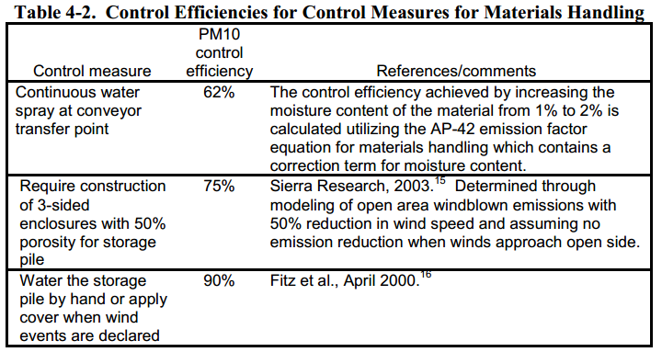
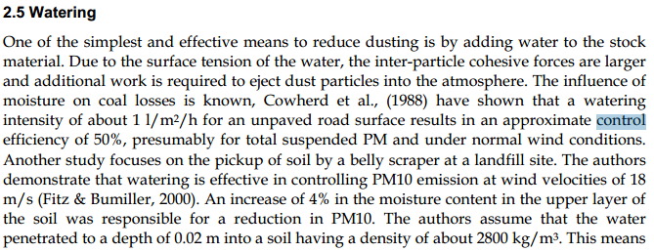
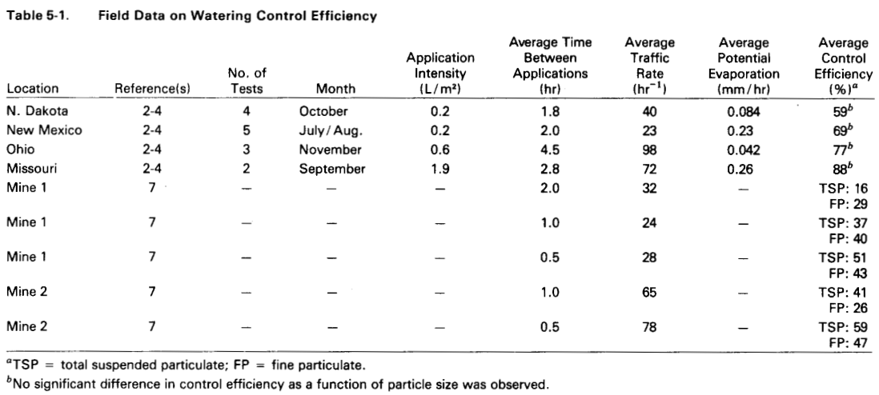
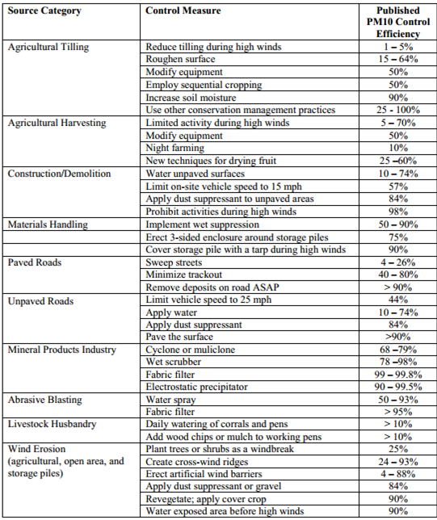

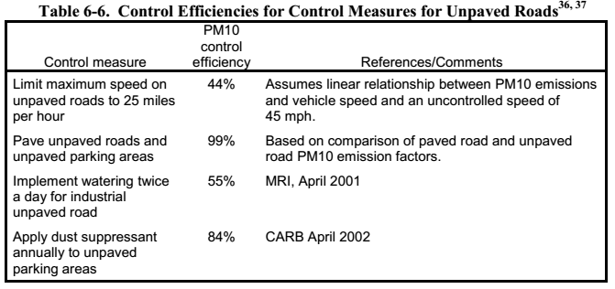
 |  |  | Fonte: Fugitive Dust Emissions from a Coal, Iron, Ore and Hydrated Alumina Stockpile (2012)

Fonte: WRAP Fugitive Dust Handbook (2006)

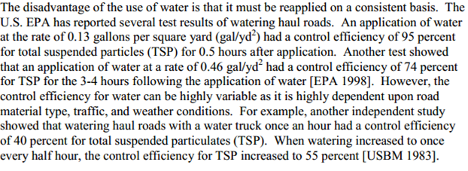

 |  |  |  | Fonte: Emission Control Technologies and Emission Factors for unpaved road fugitive emissions

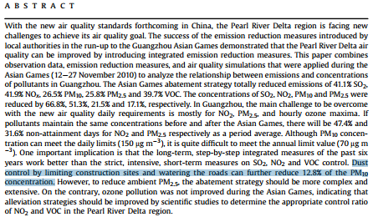

 | Fonte: WRAP Fugitive Dust Handbook (2006)

 |  | Fonte: Dust Control Handbook for Industrial Minerals Mining and Processing (CDC, 2012)

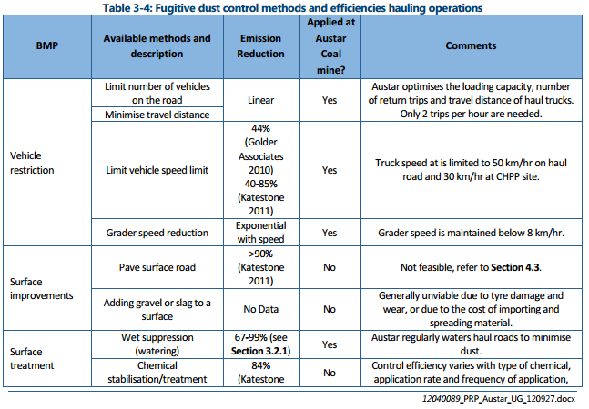
 |  |  |  |  |  | Fonte: WRAP Fugitive Dust Handbook (2006)

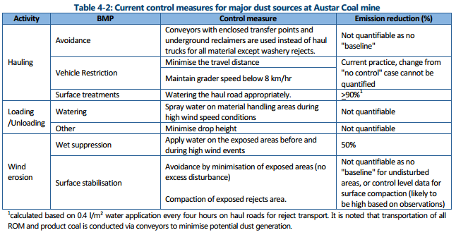

 |  |  |  |  | Huan et al. (2013)

Fonte: Handbook of dust control in mining - CDC (IC-9465)
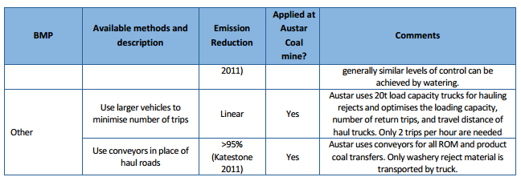

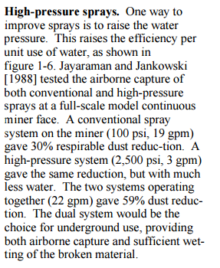

 | Fonte: Topic and Zitnik (2012)
 |  |  | Fonte: PARTICULATE MATTER BEST MANAGEMENT PRACTICE POLLUTION REDUCTION PROGRAM (2012)
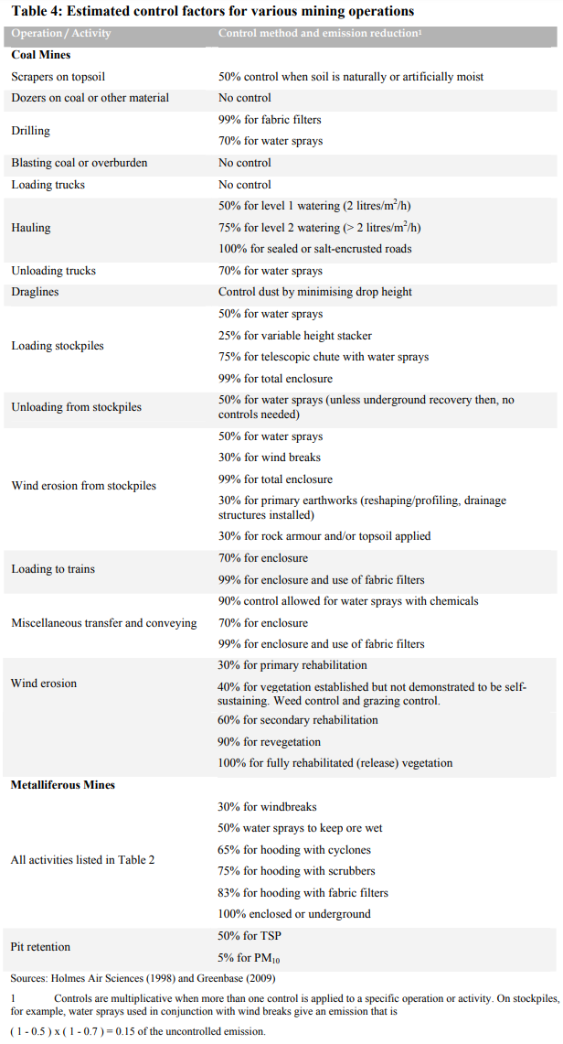

Fonte: Handbook of dust control in mining - CDC (IC-9465)

 | Fonte: NPI (2012)

Emissão Chaminés
Funcionamento (horas): | 10
Quantidade de Antracito em cada setor (t/h): | 0.38

Fonte: Informações fornecidas pelo empreendimento à solicitação através dos Ofícios N° 036/2017
Fonte Emissora | Setor | Equipamento de Controle | Lat [º] | Long [º] | D [m] | Q [Nm³/h] | Q [m³/h] | T [ºC] | H [m] | Fração Material Particulado [%] |  | Taxa de Emissão [kg/h]
 |  |  |  |  |  |  |  |  |  | PM10 | PM2,5 | PM | PM10 | PM2,5 | VOC
Chaminé F. M. 02 | Moinho de Barras | Filtro de Mangas | -20.161972 | -40.230806 | 0.3 | 3,870 | 4,638 | 55 | 25.3 | 85 | 30 | 0.0951 | 0.0808 | 0.0285 | -
Chaminé F. M. 01 pasta | Fabrica de Pasta | Filtro de Mangas | -20.161500 | -40.230167 | 0.3 | 2,366 | 2,859 | 43 | 5.6 | 85 | 30 | 0.0271 | 0.0230 | 0.0081 | -
Chaminé F. M. 02 (britador) | Dessulfurante | Filtro de Mangas | -20.161083 | -40.230167 | 0.3 | 2,679 | 3,283 | 140 | 20 | 74 | 42 | 0.0439 | 0.0325 | 0.0185 | -
Chaminé F. M. 02 (secagem) | Dessulfurante | Filtro de Mangas | -20.161139 | -40.230028 | 0.3 | 3,445 | 4,000 | 44 | 24 | 74 | 42 | 0.1722 | 0.1275 | 0.0723 | -
Chaminé F. M. 01 (externo) | Moagem | Filtro de Mangas | -20.161972 | -40.230694 | 0.3 | 3,537 | 4,228 | 45 | 10.7 | 85 | 30 | 0.0564 | 0.0480 | 0.0169 | -
Chaminé F. M. 02 (externo) | Moagem | Filtro de Mangas | -20.161972 | -40.230750 | 0.3 | 1,227 | 1,424 | 44 | 10.7 | 85 | 30 | 0.0107 | 0.0091 | 0.0032 | -
Chaminé F. M. 01 (interno) | Moagem | Filtro de Mangas | -20.161944 | -40.230750 | 0.3 | 1,029 | 1,202 | 37 | 13.5 | 85 | 30 | 0.0059 | 0.0050 | 0.0018 | -
Chaminé F. M. 01 injeção | Injeção e Peneiramento | Filtro de Mangas | -20.162500 | -40.229667 | 0.3 | 1,059 | 1,258 | 47 | 24.5 | 85 | 30 | 0.0080 | 0.0068 | 0.0024 | -
Chaminé F. M. 02 secagem | Secador Rotativo | Filtro de Mangas | -20.161750 | -40.230639 | 0.3 | 5,343 | 7,259 | 54 | 13 | 85 | 30 | 0.1292 | 0.1098 | 0.0388 | -
Chaminé F. M. 01 britagem primária | Britagem | Filtro de Mangas | -20.161417 | -40.231250 | 0.3 | 3,147 | 3,704 | 33 | 6.8 | 85 | 30 | 0.0284 | 0.0241 | 0.0085 | -
Chaminé F. M. 02 britagem primária | Britagem | Filtro de Mangas | -20.161444 | -40.230694 | 0.3 | 3,031 | 3,546 | 29.4 | 6 | 85 | 30 | 0.0472 | 0.0402 | 0.0142 | -
Chaminé F. M. 01 (forno 01) | Forno Calcinador | Filtro de Mangas | -20.161933 | -40.229733 | 0.3 | 1,186 | 1,526 | 43.5 | 6.7 | 53 | 18 | 0.0180 | 0.0095 | 0.0032 | 0.0114
Chaminé F. M. 01 (forno 02) | Forno Calcinador | Filtro de Mangas | -20.161806 | -40.229750 | 0.3 | 926 | 1,155 | 31.5 | 6.3 | 53 | 18 | 0.0066 | 0.0035 | 0.0012 | 0.0114
TOTAL |  |  |  |  |  |  |  |  |  |  |  | 0.65 | 0.52 | 0.22 | 0.02

$$TE= \frac{Q . C}{{10}^{6}}$$
Equação Geral:

 | Onde: TE - taxa de emissão (kg/h) Q - vazão (Nm³/h) C - concentração (mg/Nm³) 106 - conversão de mg para kg

